Hoja1
PRUEBAS DE CAJA NEGRA

REQUERIMIENTO: | REALIZAR LOGIN
 | RF001
APLICATIVO WEB: | LUMINAE INNOVAXION Inventory
URL: | LUMINAE INNOVAXION Inventory

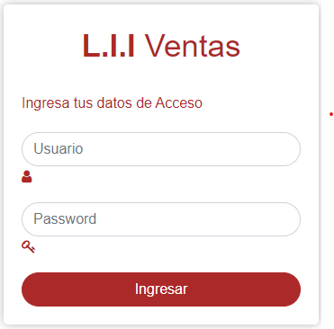
Valores de Prueba |  | Acciones | Vista | Resultado Esperado
Usuario |  | El usuario digita su usuario |  | Si la información es correcta el login permite ingreso. Si usuario o contraseña son datos que no se encuentran registrados el sistema se reiniciara para que pueda volver a ingresar.
Password |  | El usuario digita su contraseña
Ingresar |  | dar clic en boton Iniciar Sistema valida datos

REQUERIMIENTO: | REALIZAR REGISTRO
 | RF002

Valores de Prueba |  | Acciones | Vista | Resultado Esperado
Nombre Tipo de documento Dirección Email |  | El administrador digita el Nombre del usuario El administrador digita el numero del usuario El administradordigita la direccion del usuario El administrador digita el email del usuario | 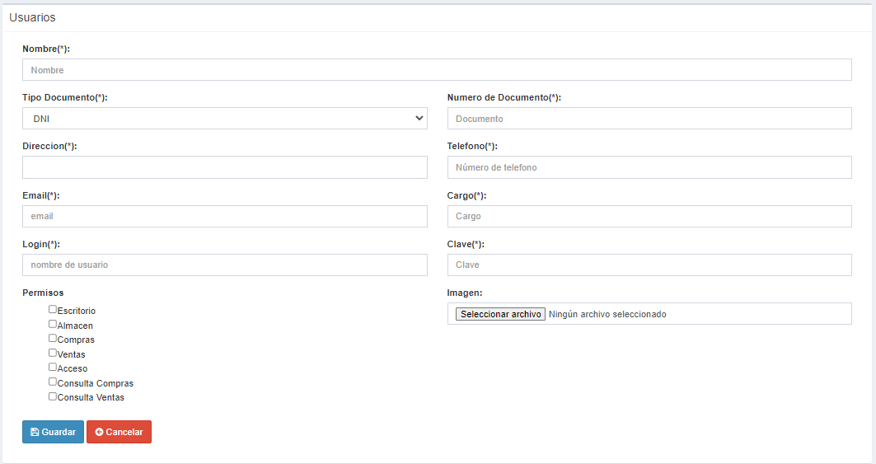 | Al completar el formulario con los diferentes requisitos el usuario se registrara exitosamente de lo contrario se mostrará un aviso de completar los datos.
Login Permisos Numero de documento Telefono |  | El administrador digita el nombre del usuario con el cual va aparecer en la plataforma. El administrador le da acceso a los diferenrtes apartados. El administrador digita el numero de documento del usuario. El administrador digita el numero telefonico del usuario.
Cargo Clave Imagen |  | El administrador le da un cargo al usuario. El administrador digita la clave del usuario. El administrador inserta una imagen del usuario.

REQUERIMIENTO: | Consultar la información de los perfiles de usuarios
 | RF003

Valores de Prueba |  | Acciones | Vista | Resultado Esperado
Copy Excel CSV PDF |  | El administrador puede sacar un reporte de los usuarios que hay en el momento. | 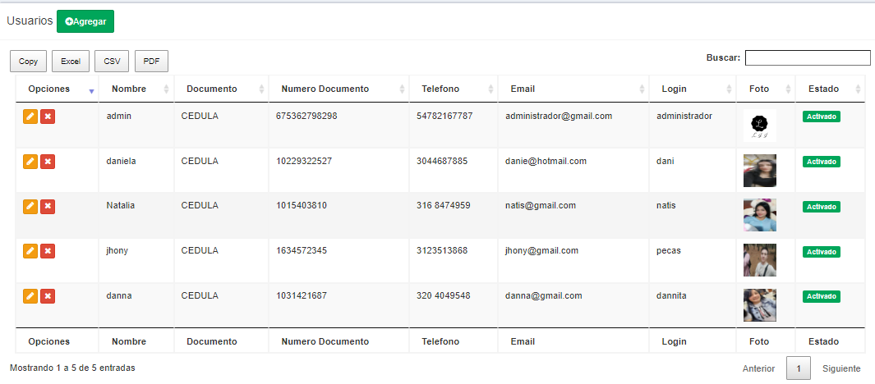 | 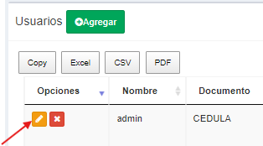 Se visualizará una tabla donde se muestra los usuarios que estan registrados y para ver y actualizar la informacion del usuario tendra que dar clic en el boton amarillo con un lapiz
Buscar |  | El administrador puede buscar a cualquier uusario ya sea con el numero de documento, el telefono, el nombre.
Opciones |  | En este apartado el administrador puede aditar a los usuarios o colocarlos inactivos.
Agregar |  | El administrador puede agregar a los usuarios nuevos.

REQUERIMIENTO: | REALIZAR ACTUALIZACION DE USUARIO
 | RF004

Valores de Prueba |  | Acciones | Vista | Resultado Esperado
Nombre Tipo de documento Dirección Email |  | El administrador digita el nombre del usuario El administrador selecciona el tipo de identificacion El administrador digita la direccion del usuario El administrador digita el email del usuario | 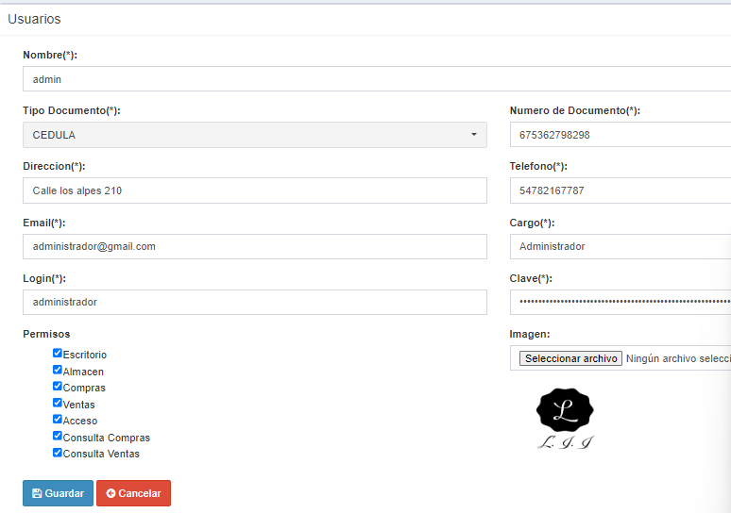 | Se muestra el formulario con los datos del usuario la cual se podra modificar si se necesita, si en un campo al modificarlo no cumple con los requisitos se mostrara una alerta.
Login Permisos Numero de documento Telefono |  | El administrador digita el nombre del usuario con el cual va aparecer en la plataforma. El administrador le da acceso a los diferenrtes apartados. El administrador digita el numero de documento del usuario. El administrador digita el numero telefonico del usuario.
Cargo Clave Imagen Guardar Cancelar |  | El administrador le da un cargo al usuario. El administrador digita la clave del usuario. El administrador inserta una imagen del usuario. El administrador da click en guardar dspues de completar todos los campos. El administrador da click en cancelar si ya no quiere registrar a ningun usuario.

REQUERIMIENTO: | REALIZAR CAMBIO DE ESTADO DE USUARIO
 | RF005

Valores de Prueba |  | Acciones | Vista | Resultado Esperado
x |  | El administrador selecciona la (X) para cerrar la ventana |  | Al dar clic en ok se desactivara el usuario y mostrará una alerta de que es exitoso el cambio de estado.
Cancelar |  | El administrador cancela el cambio de estado del usuario
ok |  | El administrador acepta el cambio de estado del usuario

REQUERIMIENTO: | AGREGAR CATEGORIA
 | RF006

Valores de Prueba |  | Acciones | Vista | Resultado Esperado
Agregar |  | El administrador agrega una categoria. |  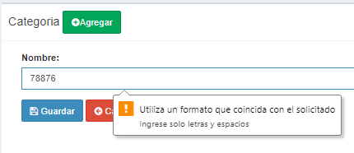 | Al completar el formulario con los diferentes requisitos la categoria se registrara exitosamente de lo contrario se mostrará un aviso de completar los datos.
Nombre Descripción |  | El administrador redacta el nombre de la categoria. El administrador redacta la descripcion de la categoria
Guardar Cancelar |  | El administrador da click en guardar dspues de completar todos los campos. El administrador da click en cancelar si ya no quiere registrar a ninguna categoria.

REQUERIMIENTO: | REALIZAR ACTUALIZACION DE CATEGORIA
 | RF007

 |  | Acciones | Vista | Resultado Esperado
Agregar |  | El administrador agrega una categoria. |  | 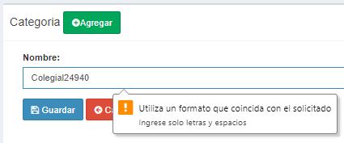 Se muestra el formulario con los datos de la categoria la cual se podra modificar si se necesita, si en un campo al modificarlo no cumple con los requisitos se mostrara una alerta.
Nombre Descripción |  | El administrador redacta el nombre de la categoria. El administrador redacta la descripcion de la categoria
Guardar Cancelar |  | El administrador da click en guardar despues de completar todos los campos. El administrador da click en cancelar si ya no quiere registrar a ninguna categoria.

REQUERIMIENTO: | REALIZAR CONSULTA DE CATEGORIA
 | RF008

Valores de Prueba |  | Acciones | Vista | Resultado Esperado
Copy Excel CSV PDF |  | El administrador puede sacar un reporte de las categorias que hay en el momento. | 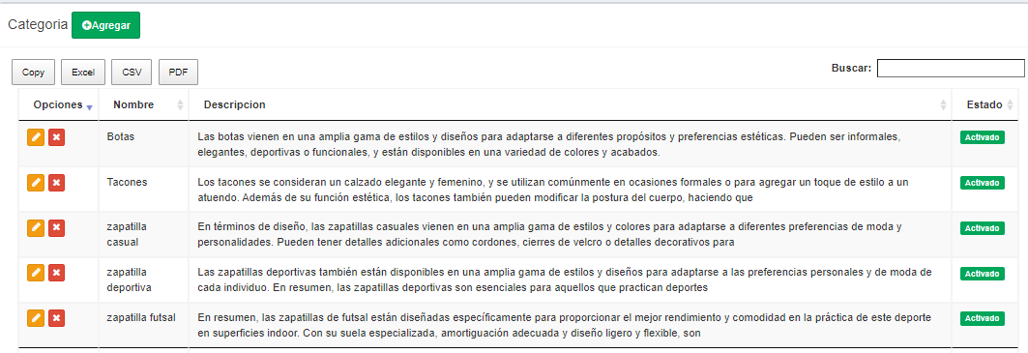 | 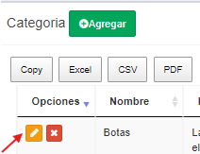 Se visualizará una tabla donde se muestra los usuarios que estan registrados y para ver y actualizar la informacion de la categoria tendra que dar clic en el boton amarillo con un lapiz.
Buscar |  | El administrador puede buscar cualquier categoria ya sea con el nombre o descripcion.
Agregar Opciones |  | El administrador puede agregar a las categorias nuevas. En este apartado el administrador puede aditar las categorias o colocarlas inactivas.

REQUERIMIENTO: | REALIZAR CAMBIO DE ESTADO DE CATEGORIA
 | RF009

Valores de Prueba |  | Acciones | Vista | Resultado Esperado
X |  | El administrador selecciona la (X) para cerrar la ventana |  | Al dar clic en ok se desactivara la categoria y mostrará una alerta de que es exitoso el cambio de estado. | 0
Cancelar |  | El administrador cancela el cambio de estado de la categoria
OK |  | El administrador acepta el cambio de estado de la categoria

REQUERIMIENTO: | AGREGAR UN PRODUCTO
 | RF010

Valores de Prueba |  | Acciones | Vista | Resultado Esperado
Nombre stock iamgen categoría |  | El administrador recadta el nombre del articulo. El administrador digita el stock El administrador selecciona la imagen del articulo El administrador selecciona la categoria | 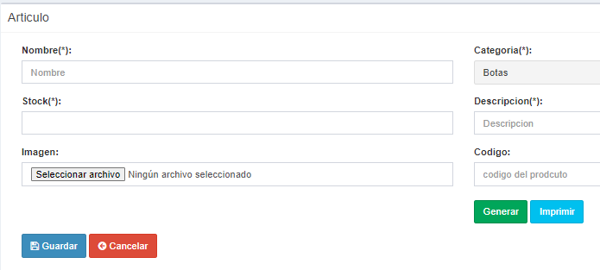 | 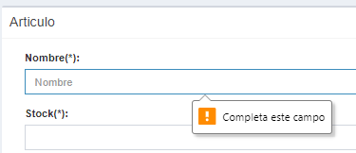 Al completar el formulario con los diferentes requisitos el producto se registrara exitosamente de lo contrario se mostrará un aviso de completar los datos.
descripción codigo generar imprimir |  | El administrador redacta una pequeña descripcion de lo que es el articulo. El administrador le crea un codigo que genere el codigo de barras. El administrador genera el codigo. El administrador imprime el codigo de barras.
guardar cancelar |  | El administrador da click en guardar despues de completar todos los campos. El administrador da click en cancelar si ya no quiere registrar a ningun articulo.

REQUERIMIENTO: | REALIZAR CONSULTA DE PRODUCTO
 | RF011


Valores de Prueba |  | Acciones | Vista | Resultado Esperado
Copy Excel CSV PDF |  | El administrador puede sacar un reporte de los articulos que hay en el momento. |  | 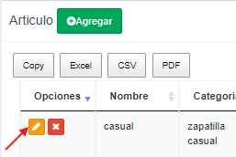 Se visualizará una tabla donde se muestra los productos que estan registrados y para ver y actualizar la informacion del producto tendra que dar clic en el boton amarillo con un lapiz.
Agregar Opciones |  | El administrador puede agregar a los articulos nuevos. En este apartado el administrador puede aditar los articulos o colocarlas inactivas.
Buscar |  | El administrador puede buscar cualquier articulo ya sea con el nombre, categoria, stock o descripcion.

REQUERIMIENTO: | REALIZAR ACTUALIZACION DE PRODUCTO
 | RF012

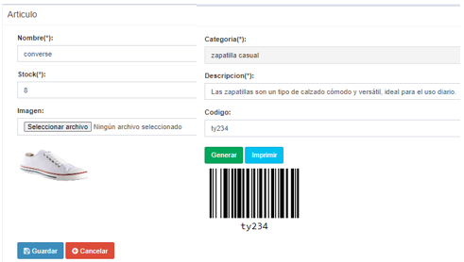
Valores de Prueba |  | Acciones | Vista | Resultado Esperado
Nombre Stock Imagenes |  | El administrador recadta el nombre del articulo. El administrador digita el stock El administrador selecciona la imagen del articulo |  | Se muestra el formulario con los datos del producto la cual se podra modificar si se necesita, si en un campo al modificarlo no cumple con los requisitos se mostrara una alerta.
Categorias Descripción Codigo |  | El administrador selecciona la categoria. El administrador redacta una pequeña descripcion de lo que es el articulo. El administrador imprime el codigo de barras.
Generar Imprimir Guardar Cacelar |  | El administrador genera el codigo. El administrador imprime el codigo de barras. El administrador da click en guardar despues de completar todos los campos. El administrador da click en cancelar si ya no quiere registrar a ningun articulo

REQUERIMIENTO: | REALIZAR CONSULTA DE REPORTES DE PRODUCTO
 | RF013

Valores de Prueba |  | Acciones | Vista | Resultado Esperado
Agregar |  | El administrador puede agregar a los articulos nuevos. |  | 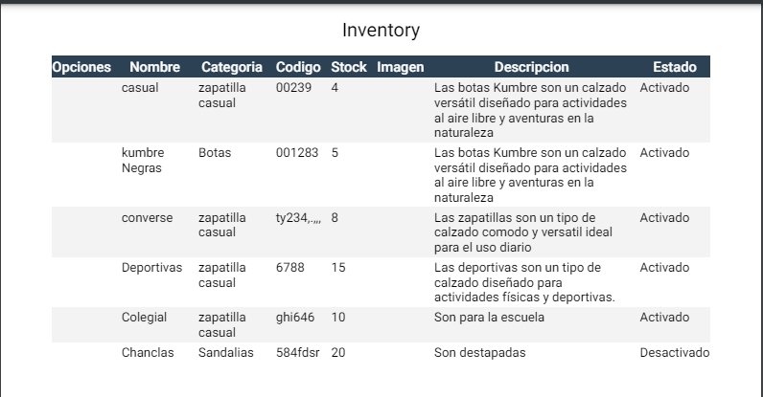 Se visualizará una tabla donde se muestra los productos que estan registrados en pdf o excel.
Copy SCV |  | El administrador puede copiar un reporte de los articulos que hay en el momento.
PDFE Excel |  | El administrador puede sacar un reporte de los articulos que hay en el momento.

REQUERIMIENTO: | REALIZAR CAMBIO DE ESTADO DE PRODUCTOS
 | RF014

Valores de Prueba |  | Acciones | Vista | Resultado Esperado
X |  | El administrador selecciona la (X) para cerrar la ventana |  | Al dar clic en ok se desactivara el producto y mostrará una alerta de que es exitoso el cambio de estado.
Cancelar |  | El administrador cancela el cambio de estado de la categoria
OK |  | El administrador acepta el cambio de estado de la categoria

REQUERIMIENTO: | REGISTRO DE PROVEEDORES
 | RF015

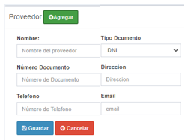
Valores de Prueba |  | Acciones | Vista | Resultado Esperado
Nombre Número de documento Telefono |  | El administrador digita el Nombre del provedor. El administrador digita el numero de documento del provedor. El administrador digita el telefono del provedor . |  | Al completar el formulario con los diferentes requisitos el producto se registrara exitosamente de lo contrario se mostrará un aviso de completar los datos.
Tipo de documento Dirección Email |  | El administrador selecciona el tipo de documento. El administrador digita la direccion del provedor El administrador digita el email del provedor
Guardar Cancelar |  | El administrador da click en guardar despues de completar todos los campos. El administrador da click en cancelar si ya no quiere registrar a ningun articulo

REQUERIMIENTO: | REALIZAR CONSULTA PROVEEDORES
 | RF016


Valores de Prueba |  | Acciones | Vista | Resultado Esperado
Copy Excel CSV PDF |  | El administrador puede seleccionar que tipo de reporte quiere ya sea en Excel,CSV o PDF |  | 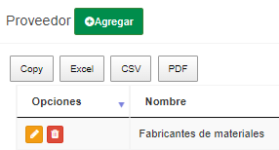 Se visualizará una tabla donde se muestra los proveedores que estan registrados y para ver y actualizar la informacion del proveedor tendra que dar clic en el boton amarillo con un lapiz.
Agregar Opciones |  | El administrador puede agregar proveedores nuevos El administrador puede editar o cambiar el estado del proveedor que desee
Buscar |  | El administrador puede buscar el proveedor que desee

REQUERIMIENTO: | REALIZAR ACTUALIZACION DE PROVEEDORES
 | RF017

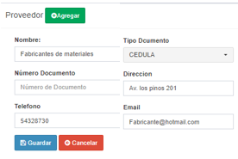
Valores de Prueba |  | Acciones | Vista | Resultado Esperado
Nombre Número de documento Telefono |  | El administrador digita el Nombre del provedor. El administrador digita el numero de documento del provedor. El administrador digita el telefono del provedor . |  | 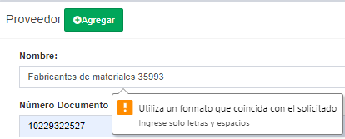 Al completar el formulario con los diferentes requisitos el proveedor se registrara exitosamente de lo contrario se mostrará un aviso de completar los datos.
Tipo de documento Dirección Email |  | El administrador selecciona el tipo de documento. El administrador digita la direccion del provedor El administrador digita el email del provedor
Guardar Cancelar |  | El administrador da click en guardar despues de completar todos los campos. El administrador da click en cancelar si ya no quiere registrar a ningun articulo

REQUERIMIENTO: | REALIZAR CONSULTA DE REPORTES DE PROVEEDORES
 | RF018


Valores de Prueba |  | Acciones | Vista | Resultado Esperado
Agregar |  | El administrador agrega un nuevo proveedor | 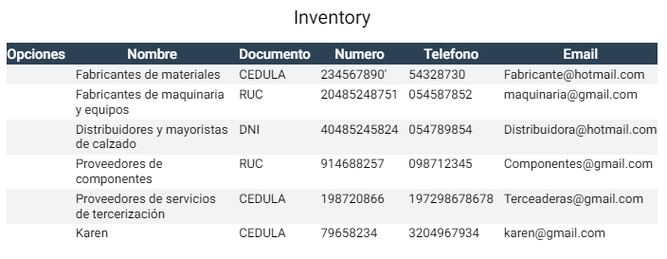 | Se visualizará una tabla donde se muestra los proveedores que estan registrados en pdf o excel.
Copy Excel |  | El administrador selecciona que tipo de reporte desea
CSV PDF |  | El administrador selecciona que tipo de reporte desea

REQUERIMIENTO: | REALIZAR CAMBIO DE ESTADO DE PROVEEDOR
 | RF019

Valores de Prueba |  | Acciones | Vista | Resultado Esperado
X |  | El administrador selecciona la (X) para cerrar la ventana |  | Al dar clic en ok se desactivara el proveedor y mostrará una alerta de que es exitoso el cambio de estado.
Cancelar |  | El administrador cancela el cambio de estado de el proveedor
OK |  | El administrador acepta el cambio de estado de el proveedor

